config
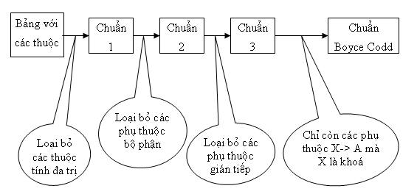

Step 1 | Chuẩn hóa 1 NF

 | Điều kiện:
 | - Loại bỏ các thuộc tính đa trị
 | - Loại bỏ các thuộc tính có giá trị được tính toán từ các thuộc tính khác. (thuộc tính suy diễn)

 | student
 | id | name | certification |  |  |  | total_grade
 | 1 | Nguyen A | tiếng Anh tiếng Nhat |  |  |  | 7.5

 | grade_student
 | subject_id | grade | student_id
 | 3 | 8 | 1
 | 2 | 7 | 1

 | Nhược điểm:
 | Ở table student:
 |  | - certification đang là thuộc tính đa trị: Nếu muốn chỉnh sửa 1 trong các certification sẽ rất khó
 |  | - total_grade đang là thuộc tính được tính toán từ table grade_student

 | Kết luận:
 |  | - Tách certification ra table riêng và tạo khóa ngoại certification_id
 |  | - Loại bỏ thuộc tính total_grade

 | student |  |  |  |  |  |  | certification
 | id | name |  |  |  |  |  | certification_id | name
 | 1 | Nguyen A |  |  |  |  |  | 1 | Tieng Anh
 |  |  |  |  |  |  |  | 2 | Tieng Nhat

 | grade_student |  |  |  | student_address
 | subject_id | grade | student_id |  | student_id |  | certification_id
 | 3 | 8 | 1 |  | 1 |  | 1
 | 2 | 7 | 1 |  | 1 |  | 2

Step 2 | Chuẩn hóa 2 NF

 | Điều kiện:
 | - Đạt chuẩn 1 NF
 | - Loại bỏ các phụ thuộc bộ phận, tức là loại bỏ các thuộc tính không khóa phụ thuộc vào 1 bộ phận nào đó của khóa primary key

 | instructor_teach_student
 | instructor_id | class_id | class_name | gio học
 | 1 | 1 | C0420G1
 | 1 | 2 | C0220H1

 | Nhược điểm:
 | Ở table instructor_teach_student
 |  | - Thuộc tính class_name đang phụ thuộc vào 1 bộ phận khóa là class_id

 | Kết luận:
 |  | - Tách class_name ra table riêng và khóa chính là class_id
 |  | Đồng thời class_id ở table instructor_teach_student, chính là khóa ngoại tham chiếu đến table class

 | instructor_teach_student |  |  |  | class
 | instructor_id | class_id |  |  | class_id | class_name
 | 1 | 1 |  |  | 1 | C0420G1
 | 1 | 2 |  |  | 2 | C0220H1

Step 3 | Chuẩn hóa 3 NF

 | Điều kiện:
 | - Đạt chuẩn 2 NF
 | - Loại bỏ các phụ thuộc bắc cầu

 | student
 | id | name | account | date_created_account
 | 1 | Nguyen A | A.Nguyen | 2021-01-01

 | Nhược điểm:
 | Ở table student
 |  | - date_created_account phụ thuộc account, account phụ thuộc id

 | Kết luận:
 |  | - Đặt thuộc tính date_created_account sang table account

 | student |  |  |  | account
 | id | name | account |  | account | date_created_account
 | 1 | Nguyen A | A.Nguyen |  | A.Nguyen | 2021-01-01

